1. OSNOVNI PODACI
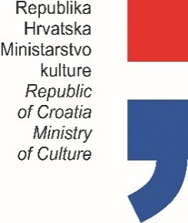

PLAN PROGRAMSKIH AKTIVNOSTI USTANOVA
U NADLEŽNOSTI MINISTARSTVA KULTURE
ZA 2025. GODINU

Privremeno izvješće (označiti s X)
Konačno izvješće (označiti s X) |  |  |  | X

OIB USTANOVE: |  |  | 13768042762

USTANOVA: |  |  | DRŽAVNI ARHIV ZA MEĐIMURJE
ADRESA: |  |  | ŠTRIGOVA 102
POŠTANSKI BROJ: |  |  | 40312 ŠTRIGOVA
MATIČNI BROJ: |  |  | 2326086
 |  | RKP: | 43644
 |  | PRORAČUNSKA AKTIVNOST: | A565028

PODACI O RAVNATELJU USTANOVE

 | ime i prezime: | Jurica Cesar
 | telefon / mobitel: | 099 331 2000
 | e-mail: | ravnatelj@dram.hr

 |  |  |  |  | Potpis ravnatelja ustanove

